95 薬局数（人口１万人当たり）
 | 95 薬局数（人口１万人当たり）

 | 時点 2025(R7)年3月31日（毎年） |  |  |  |  |  |  | 平 均 値 |  |  |  | 4.6
 | 単位 施設，施設 |  |  |  |  |  |  | 標準偏差 |  |  |  | 1.1
 | 市町村名 | 指標 | 順位 |  | 薬局数 |  | 市町村名 | 指標 | 順位 |  | 薬局数

 | 千葉県 | 4.3 |  | － |  | 2,677 | 八街市 | 4.4 |  | 28 |  | 29
 | 千葉市 | 4.7 |  | 24 |  | 465 | 印西市 | 3.3 |  | 48 |  | 36
 | 銚子市 | 6.7 |  | 3 |  | 35 | 白井市 | 4.1 |  | 34 |  | 25
 | 市川市 | 3.7 |  | 42 |  | 184 | 富里市 | 4.0 |  | 36 |  | 20
 | 船橋市 | 3.7 |  | 42 |  | 240 | 南房総市 | 5.2 |  | 16 |  | 17
 | 館山市 | 7.3 |  | 1 |  | 31 | 匝瑳市 | 5.9 |  | 8 |  | 19
 | 木更津市 | 5.9 |  | 8 |  | 81 | 香取市 | 5.5 |  | 11 |  | 37
 | 松戸市 | 3.8 |  | 41 |  | 192 | 山武市 | 5.0 |  | 19 |  | 23
 | 野田市 | 3.4 |  | 46 |  | 51 | いすみ市 | 6.7 |  | 3 |  | 22
 | 茂原市 | 7.1 |  | 2 |  | 60 | 大網白里市 | 4.5 |  | 27 |  | 21
 | 成田市 | 5.0 |  | 19 |  | 67 | 酒々井町 | 5.0 |  | 19 |  | 10
 | 佐倉市 | 5.1 |  | 18 |  | 83 | 栄町 | 3.1 |  | 52 |  | 6
 | 東金市 | 5.3 |  | 13 |  | 30 | 神崎町 | 3.6 |  | 44 |  | 2
 | 旭市 | 5.3 |  | 13 |  | 32 | 多古町 | 5.6 |  | 10 |  | 7
 | 習志野市 | 3.6 |  | 44 |  | 63 | 東庄町 | 2.5 |  | 54 |  | 3
 | 柏市 | 4.0 |  | 36 |  | 175 | 九十九里町 | 5.3 |  | 13 |  | 7
 | 勝浦市 | 4.0 |  | 36 |  | 6 | 芝山町 | 6.1 |  | 7 |  | 4
 | 市原市 | 4.2 |  | 29 |  | 111 | 横芝光町 | 3.9 |  | 39 |  | 8
 | 流山市 | 3.2 |  | 50 |  | 68 | 一宮町 | 4.2 |  | 29 |  | 5
 | 八千代市 | 4.1 |  | 34 |  | 84 | 睦沢町 | 4.7 |  | 24 |  | 3
 | 我孫子市 | 4.2 |  | 29 |  | 55 | 長生村 | 3.9 |  | 39 |  | 5
 | 鴨川市 | 5.4 |  | 12 |  | 16 | 白子町 | 5.2 |  | 16 |  | 5
 | 鎌ケ谷市 | 3.3 |  | 48 |  | 36 | 長柄町 | 3.2 |  | 50 |  | 2
 | 君津市 | 4.9 |  | 22 |  | 38 | 長南町 | 6.2 |  | 6 |  | 4
 | 富津市 | 4.6 |  | 26 |  | 18 | 大多喜町 | 6.3 |  | 5 |  | 5
 | 浦安市 | 3.4 |  | 46 |  | 59 | 御宿町 | 3.1 |  | 52 |  | 2
 | 四街道市 | 4.2 |  | 29 |  | 40 | 鋸南町 | 4.9 |  | 22 |  | 3
 | 袖ケ浦市 | 4.2 |  | 29 |  | 27

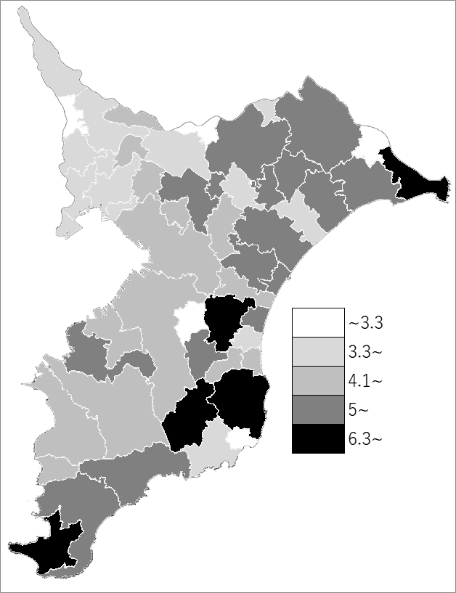
 | 千葉県の推移
 | 薬局数（右軸） | 指標
令和3年 | 2521 | 4
令和4年 | 2586 | 4.1
令和5年 | 2630 | 4.2
令和6年 | 2667 | 4.3
令和7年 | 2667 | 4.3

《備 考》 ・資料出所 薬務課 ・算出方法 薬局数÷常住人口（R7.4.1）

